关系图
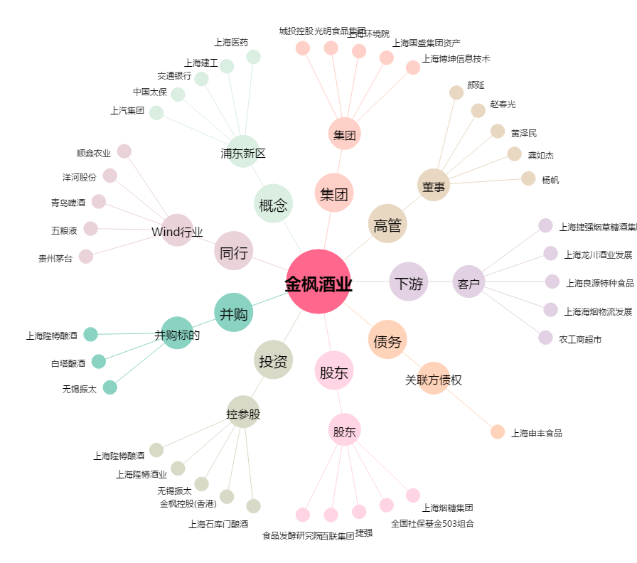
金枫酒业[600616.SH] - 关系概览图

